GAZ-5312 267 US 34
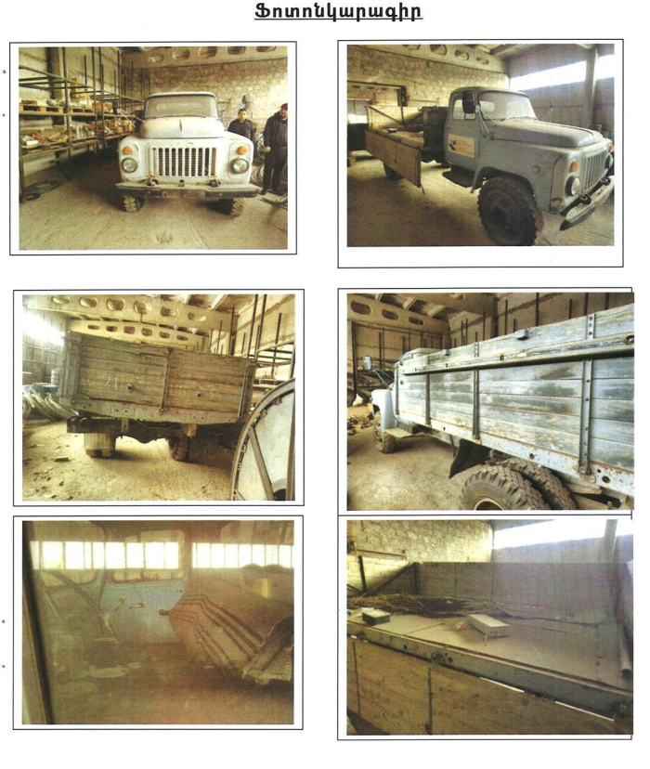

YM-2001 (GAZ-6611) 547 CA 61
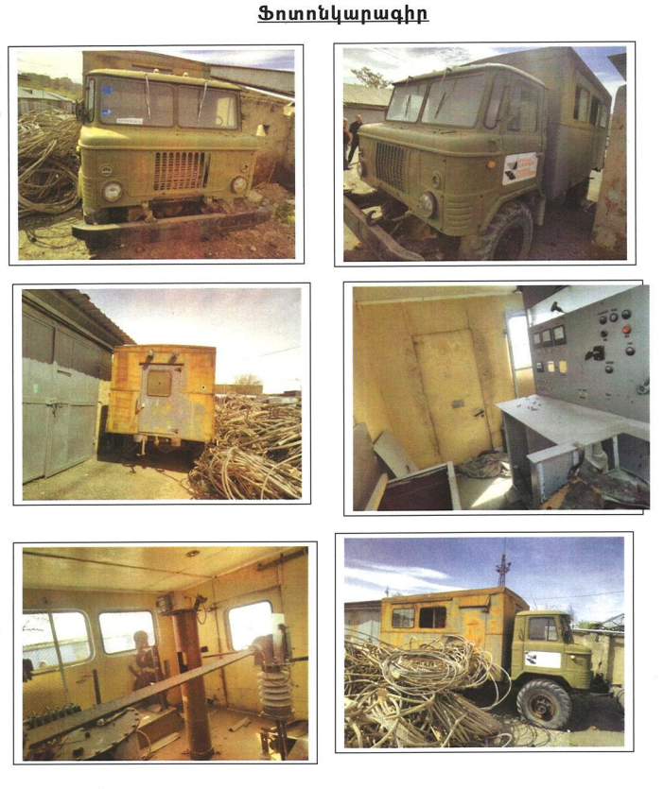

ZIL-157KD 873 LL 36
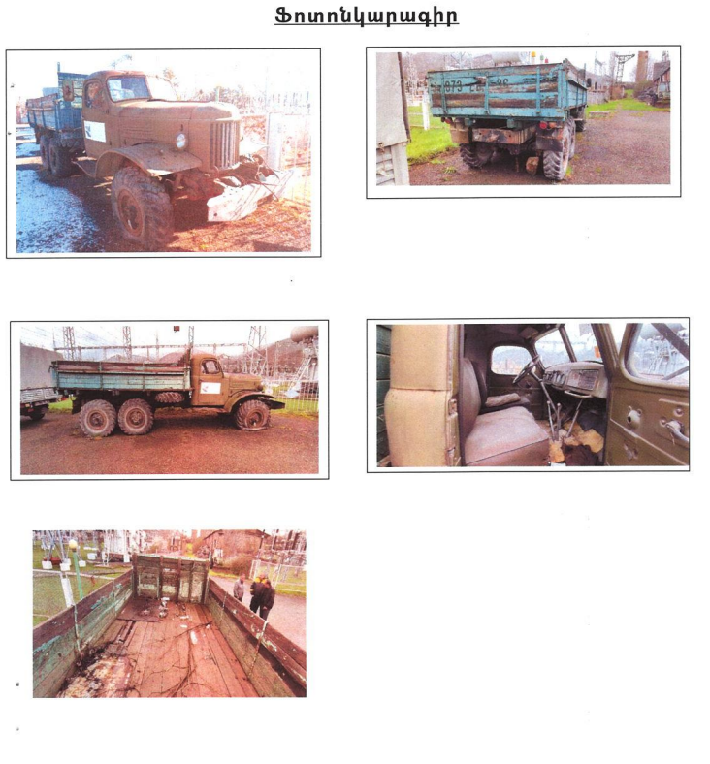

UAZ-390902 693 LS 67
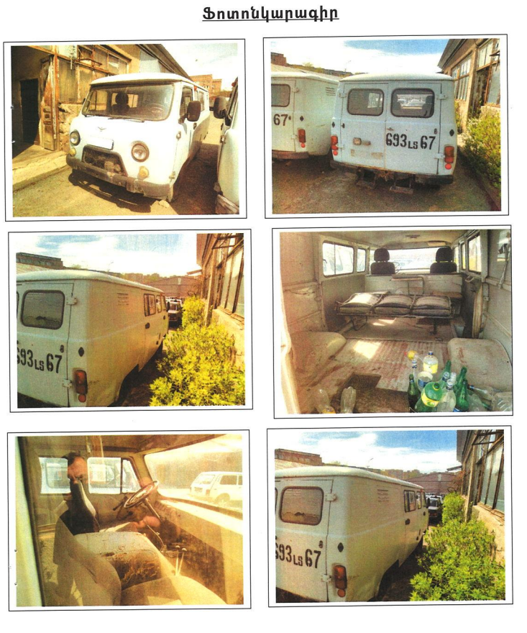

GAZ-311000 581 LL 11
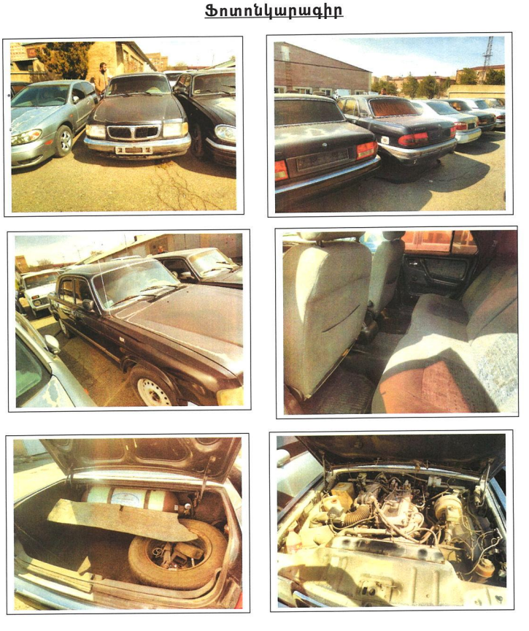

UAZ-3909 694 LS 67
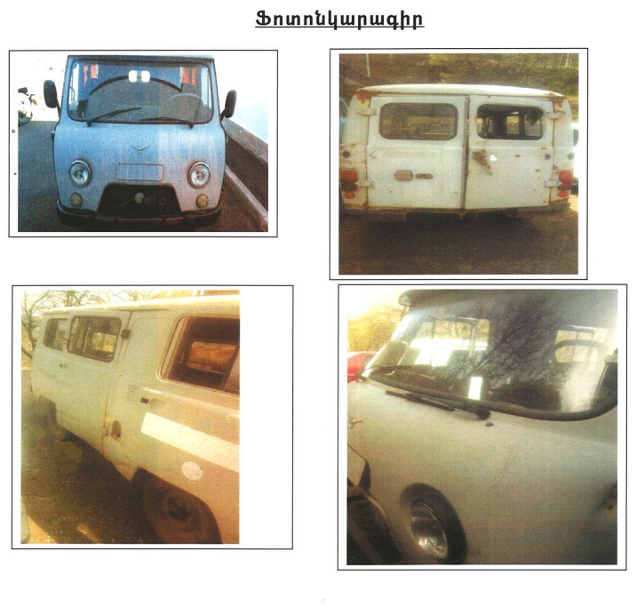

GAZ-66 435 SL 42
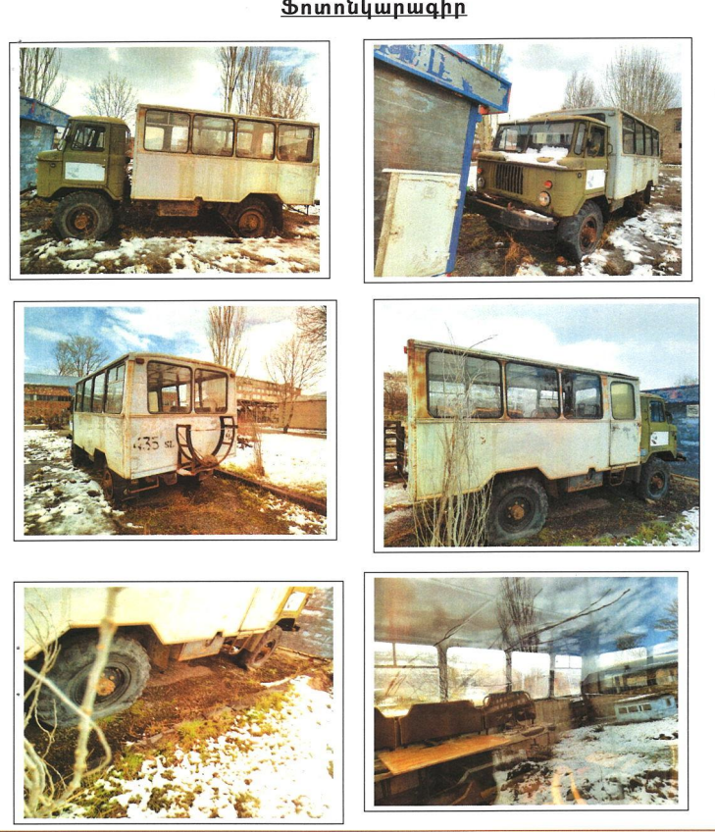

GAZ BML-66M 874 LL 36
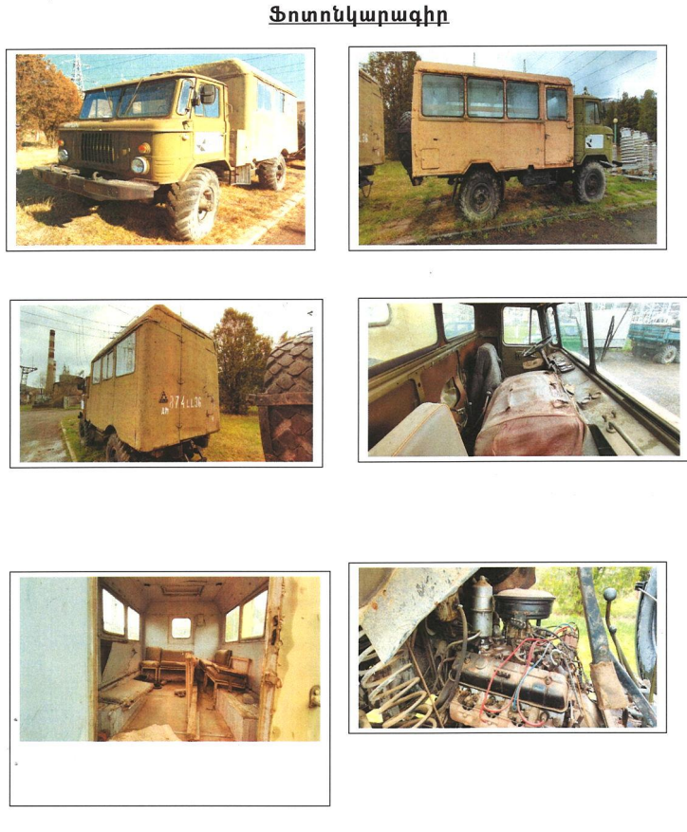

GAZ 53-01 415 UL 52
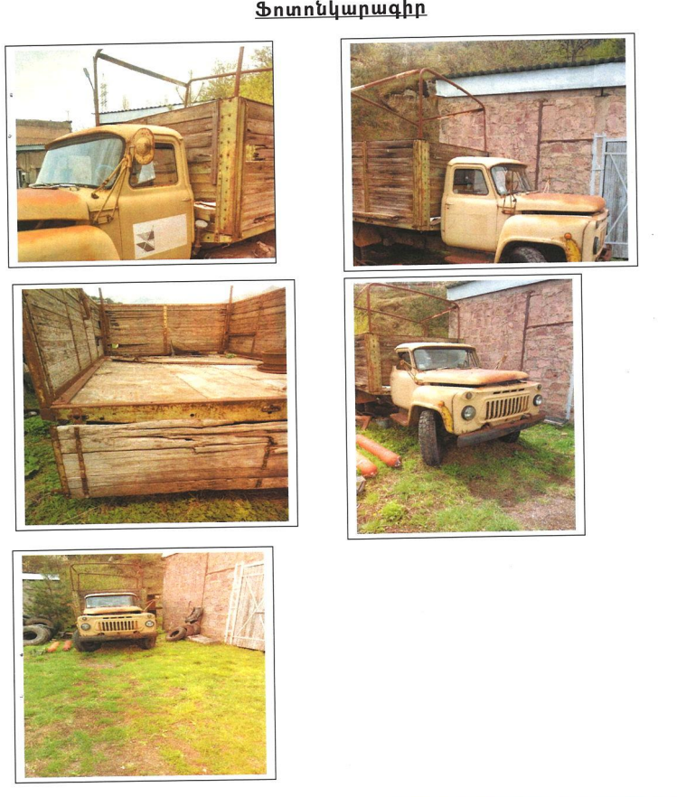

PAZ 672M 878 LL 36
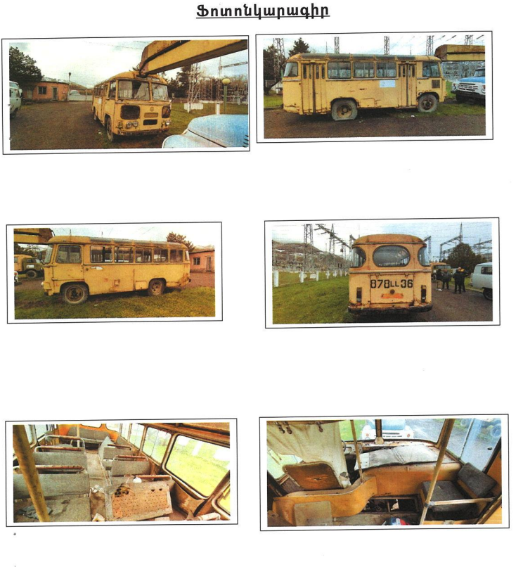

UAZ-3909 695 LS 67
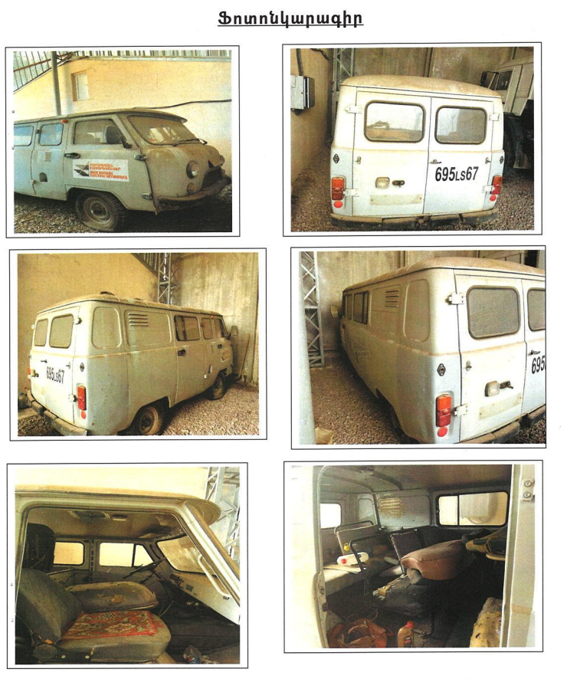

ZIL-43141 967 SU 45
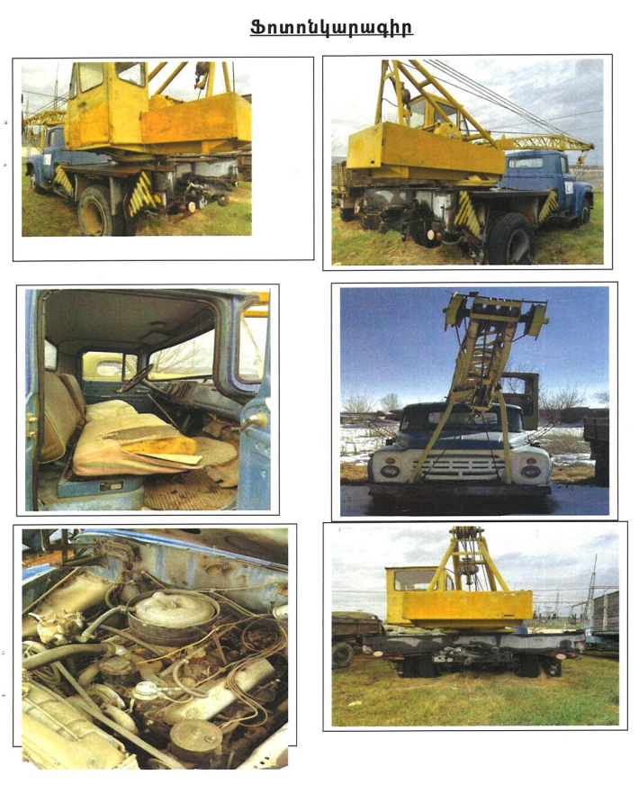

ZIL-157KD 968 SU 45
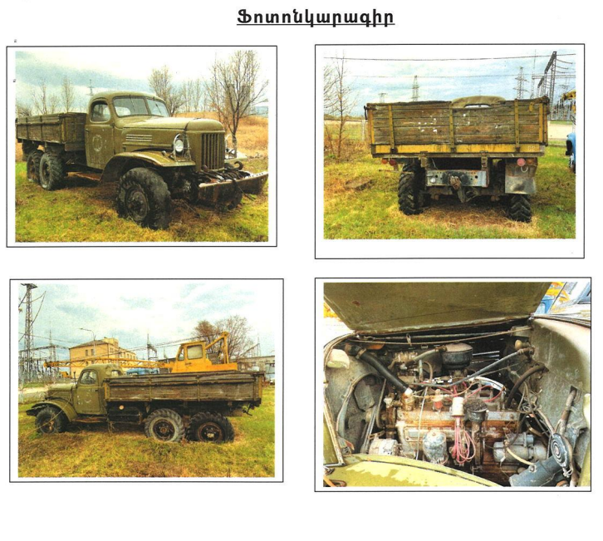

ZIL-130 962 SU 45
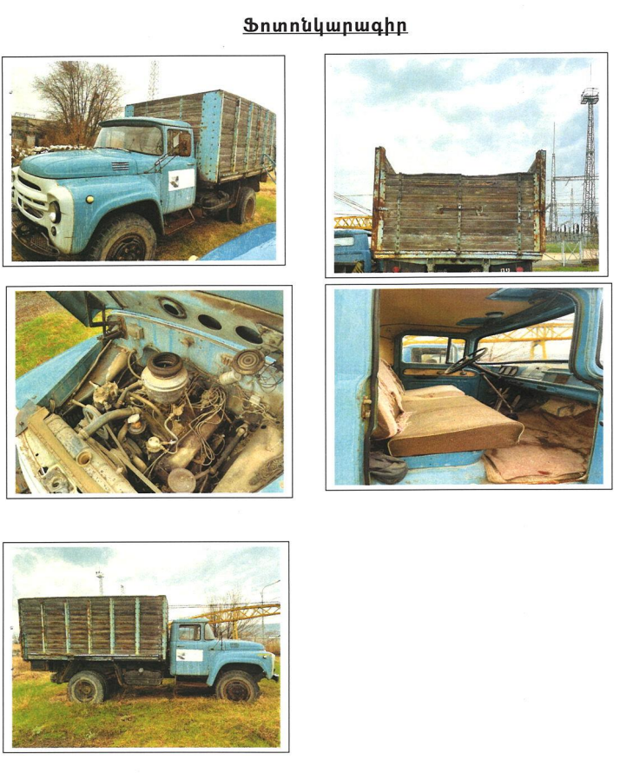

VAZ-21213 544 UL 67
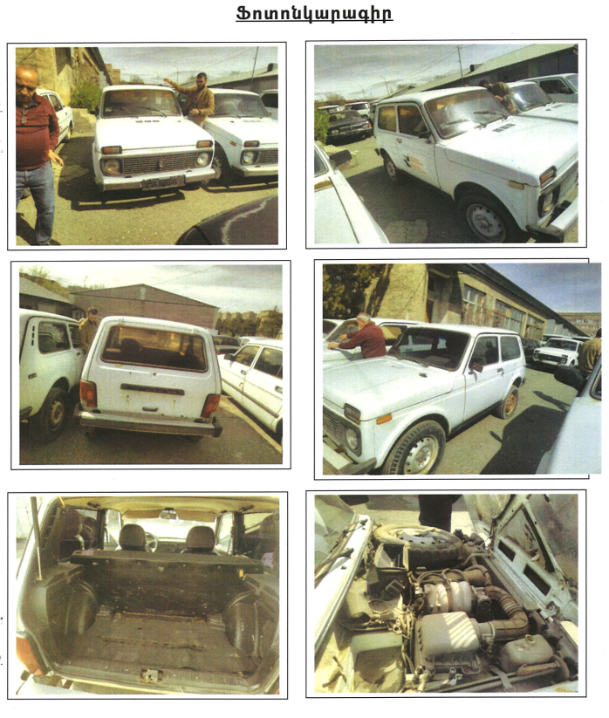

UAZ-3909 698 LS 67
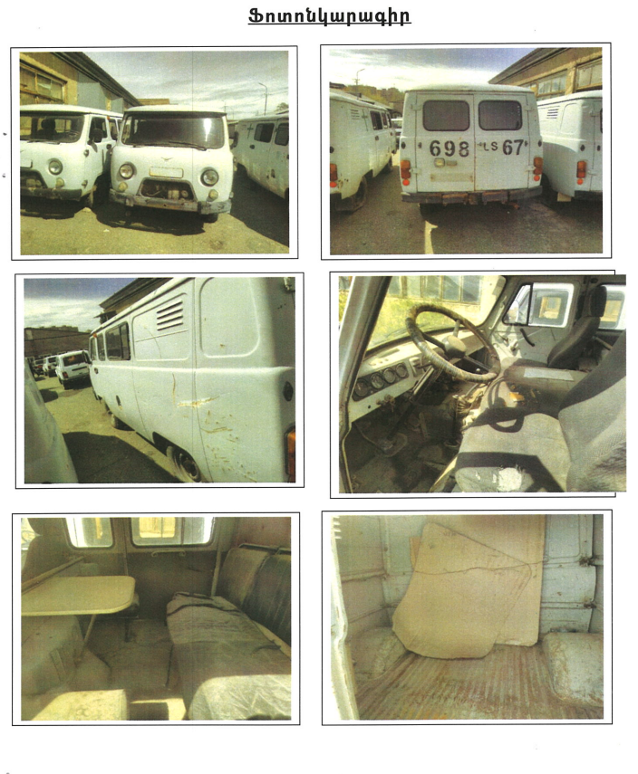

VAZ-21214 516 UL 67
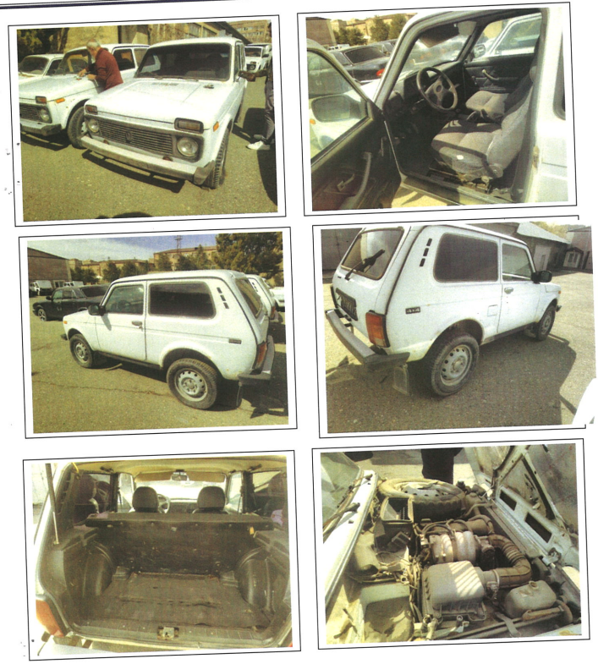

UAZ-390902 696 LS 67
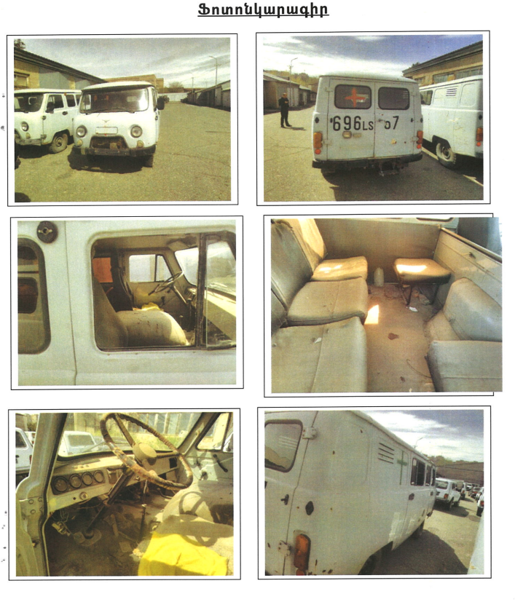

MAZ-5534 776 SU 67
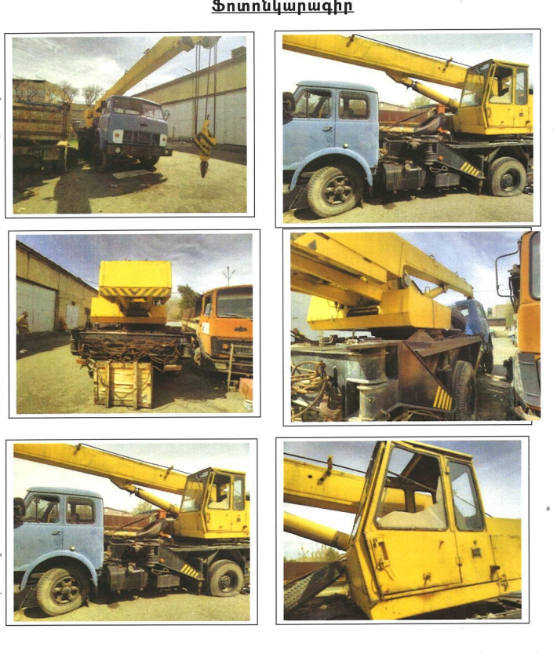

ZIL-TSV-6 ZIL-130-76 281 CD 61
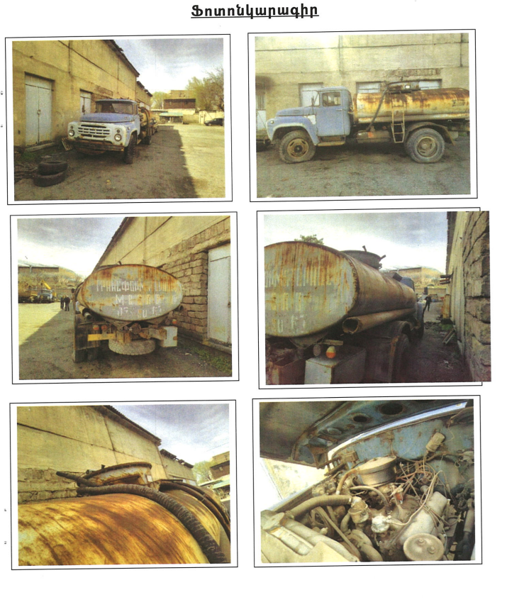

NISSAN MAXIMA 3.0i 310 AX 61
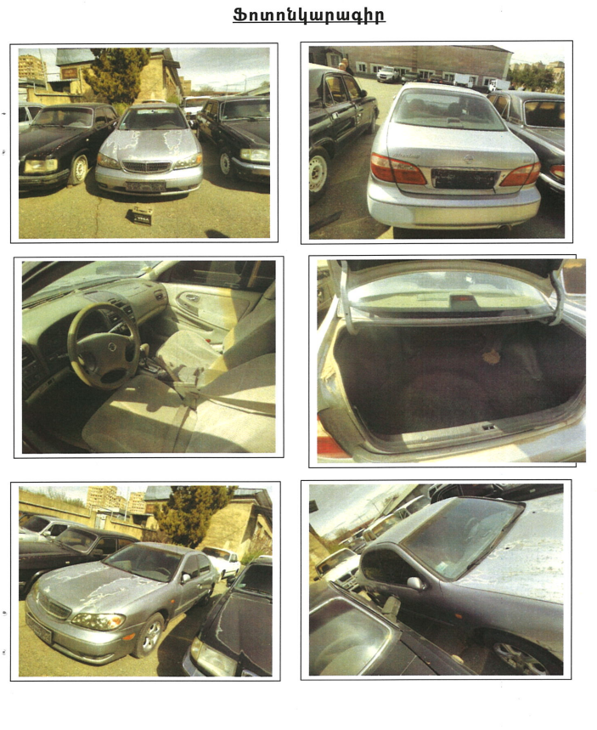

NISSAN ARMADA 5.6 001 AA 50
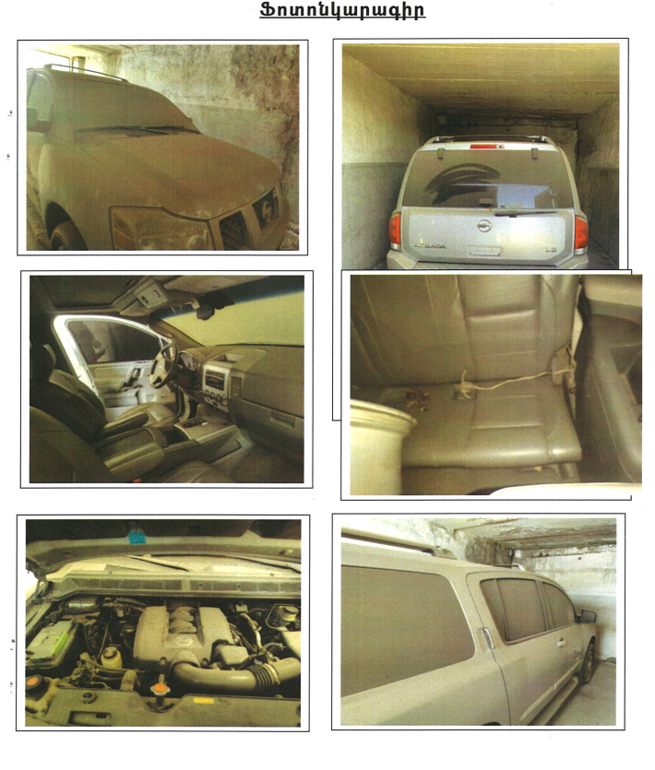

GAZ-311000 998 UL 67
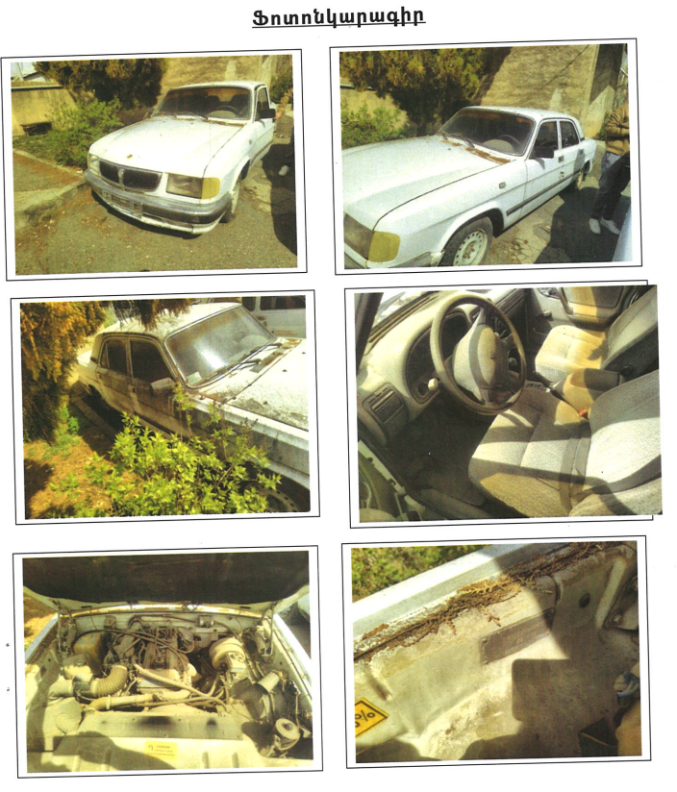

GAZ-3110-101 822 AG 61
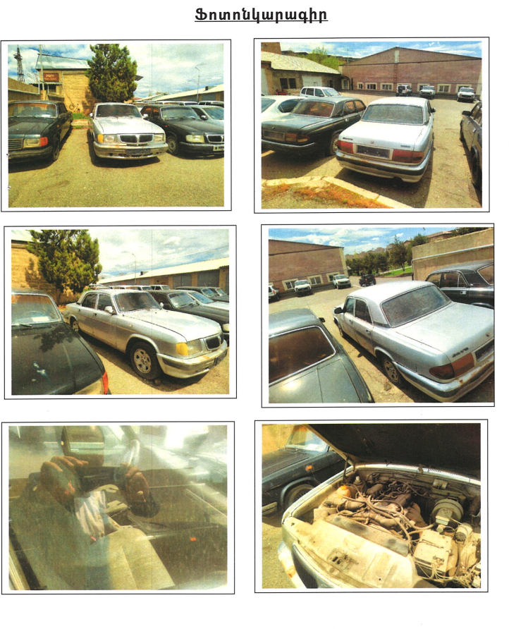

GAZ-31029 108 LL 11
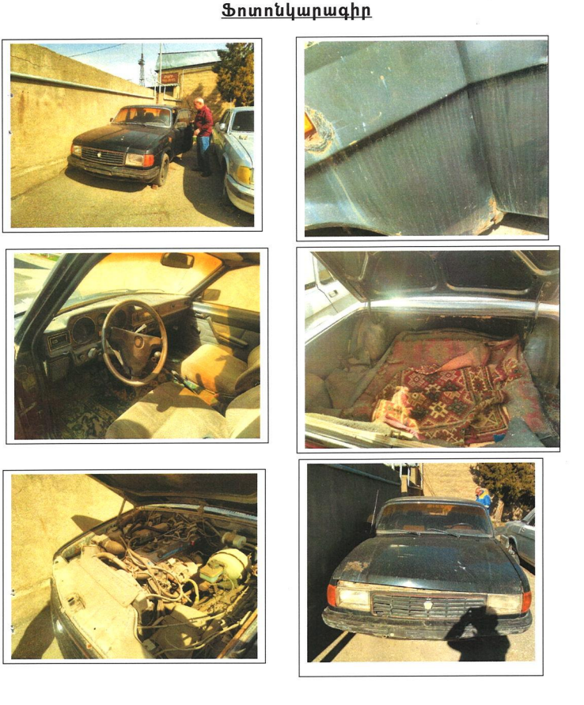

GAZ-31105-101 001 ZZ 50
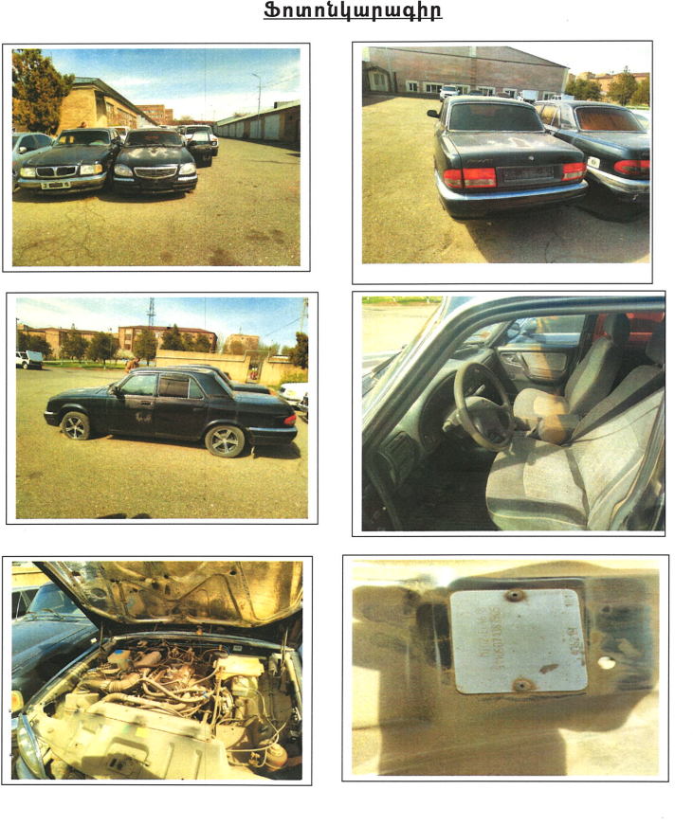

ZIL-157KD 481 SL 68
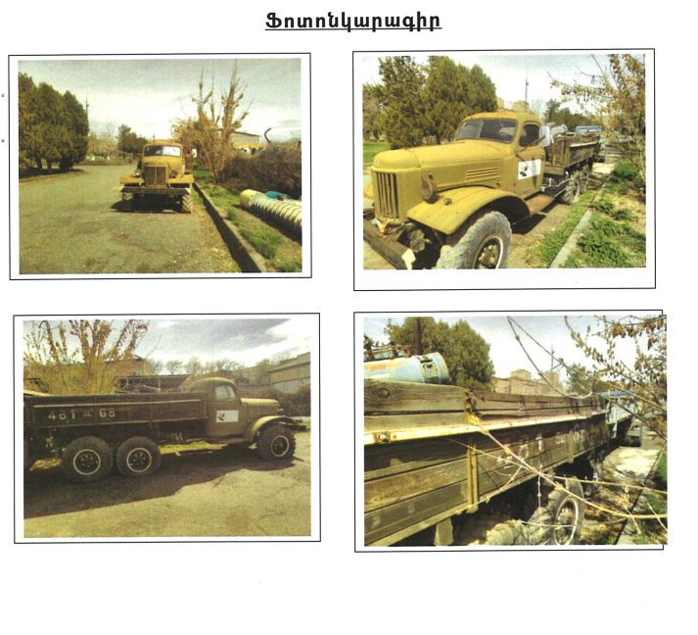

MAZ-555106 774 SU 67
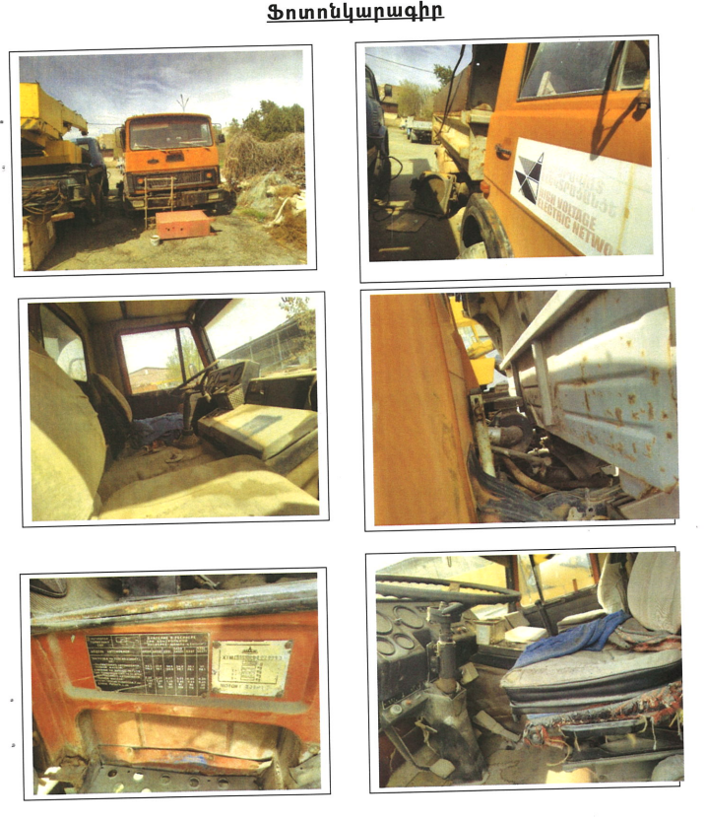

GAZ-K-66 278 CD 61
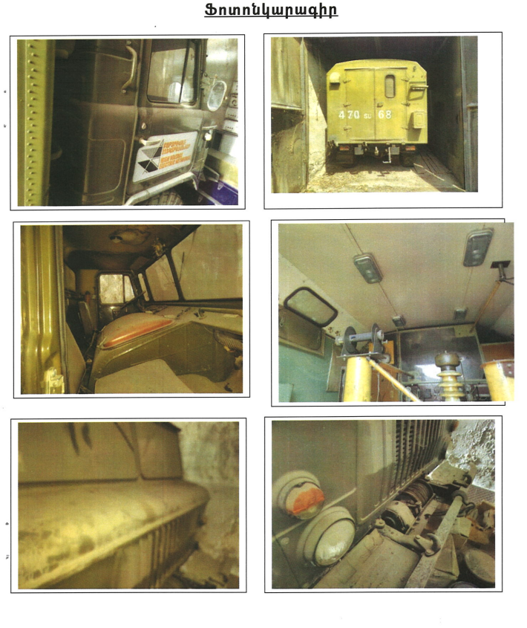

ETL-3502 GAZ-6611 031 SU 67
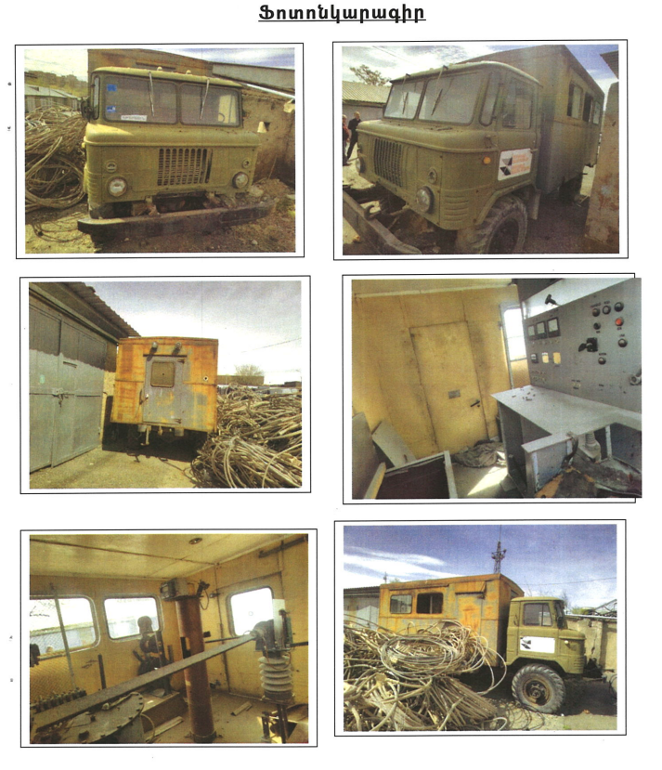

UAZ-3909 697 LS 67
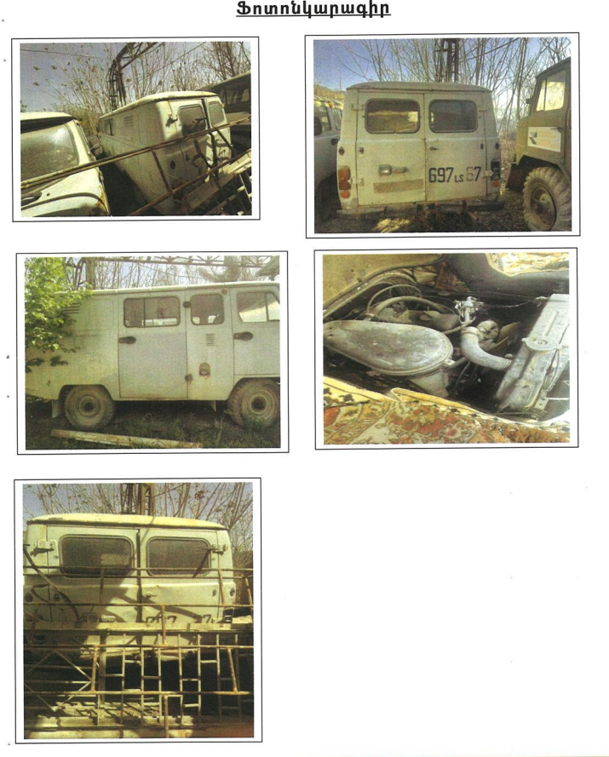

UAZ-3909 699 LS 67
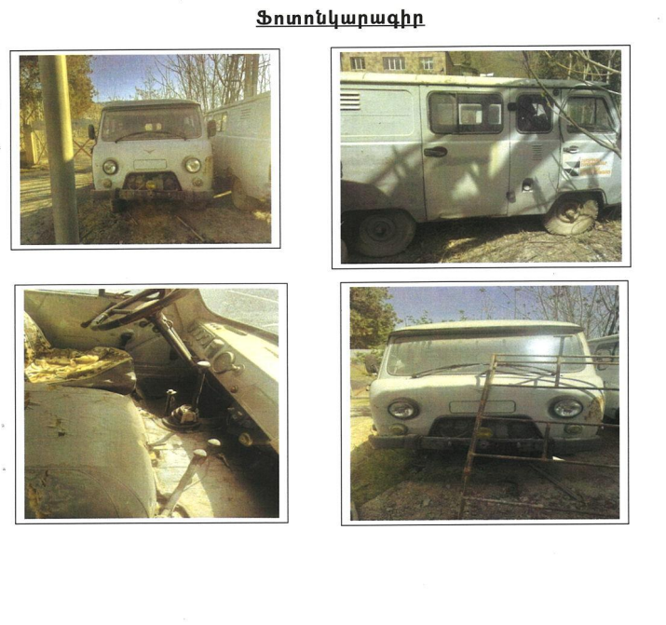

GAZ-66-01 430 UL 51
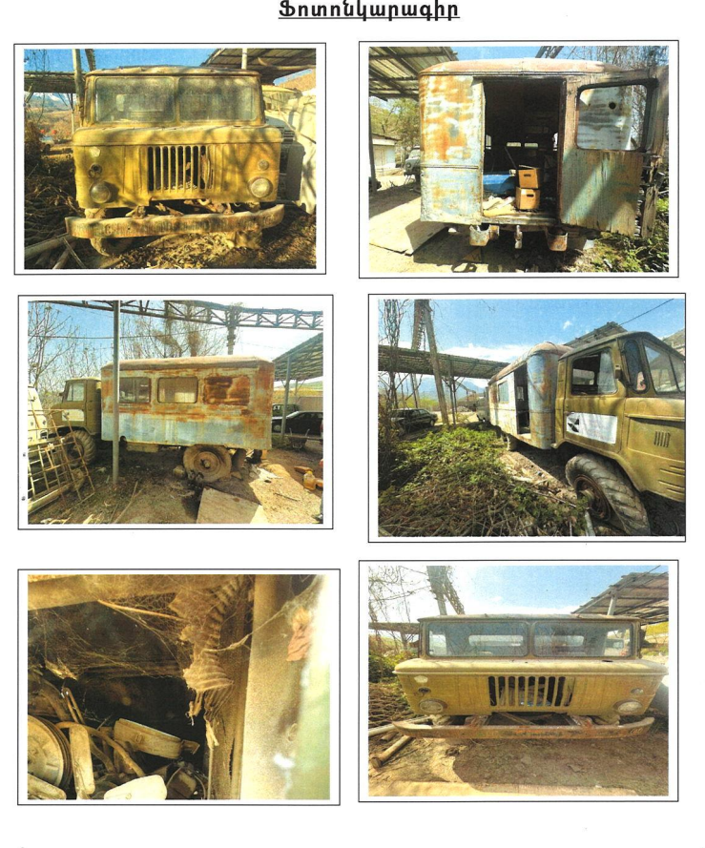

GAZ-311000 145 LL 10
